carte 1
Carte 1 : Bretagne, Normandie et Pays de la Loire concentrent 52 % des effectifs de vaches laitières en 2024
Effectifs de vaches laitières par région en 2024
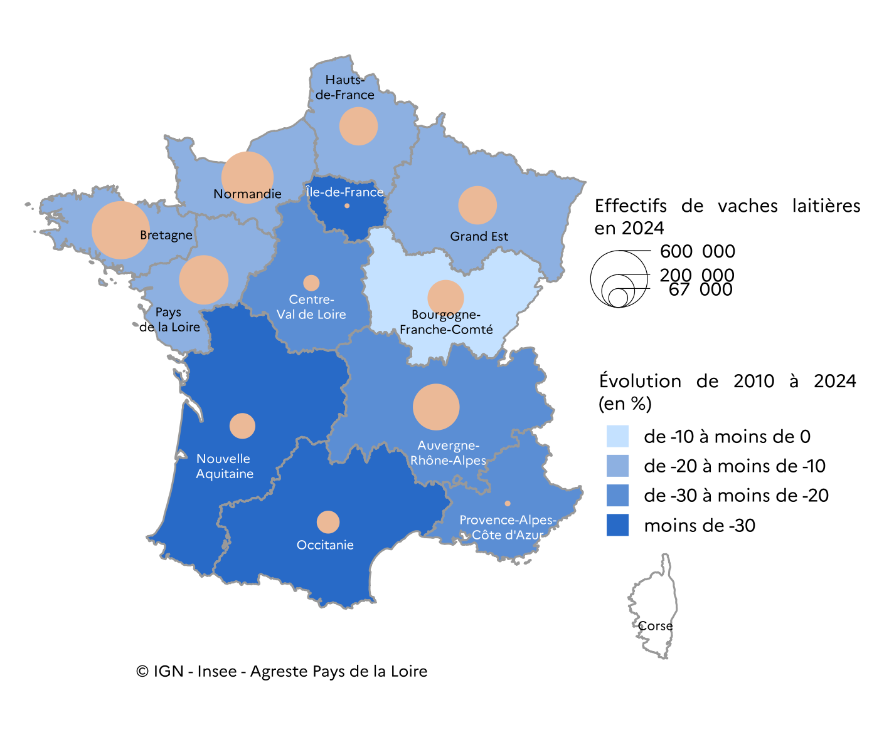

Source : Agreste, Statistique agricole annuelle (SAA) 2024

Données de la carte

code région | région | effectifs de vaches laitières en 2024 | taux d'évolution entre 2010 et 2024 (en %)
53 | Bretagne | 628,969 | -14
28 | Normandie | 507,125 | -12
52 | Pays de la Loire | 452,338 | -11
84 | Auvergne-Rhône-Alpes | 404,061 | -21
44 | Grand Est | 276,887 | -17
32 | Hauts-de-France | 275,802 | -10
27 | Bourgogne-Franche-Comté | 247,478 | -4
75 | Nouvelle-Aquitaine | 123,435 | -49
76 | Occitanie | 97,064 | -43
24 | Centre-Val de Loire | 49,094 | -24
93 | Provence-Alpes-Côte d'Azur | 6,046 | -26
11 | Île-de-France | 4,582 | -31
94 | Corse | 0
 | France métropolitaine | 3,072,881 | -17

carte 2
Carte 2 : une plus forte densité de vaches laitières en Mayenne
Densité de vaches laitières par établissement public de coopération intercommunale (EPCI) en 2024
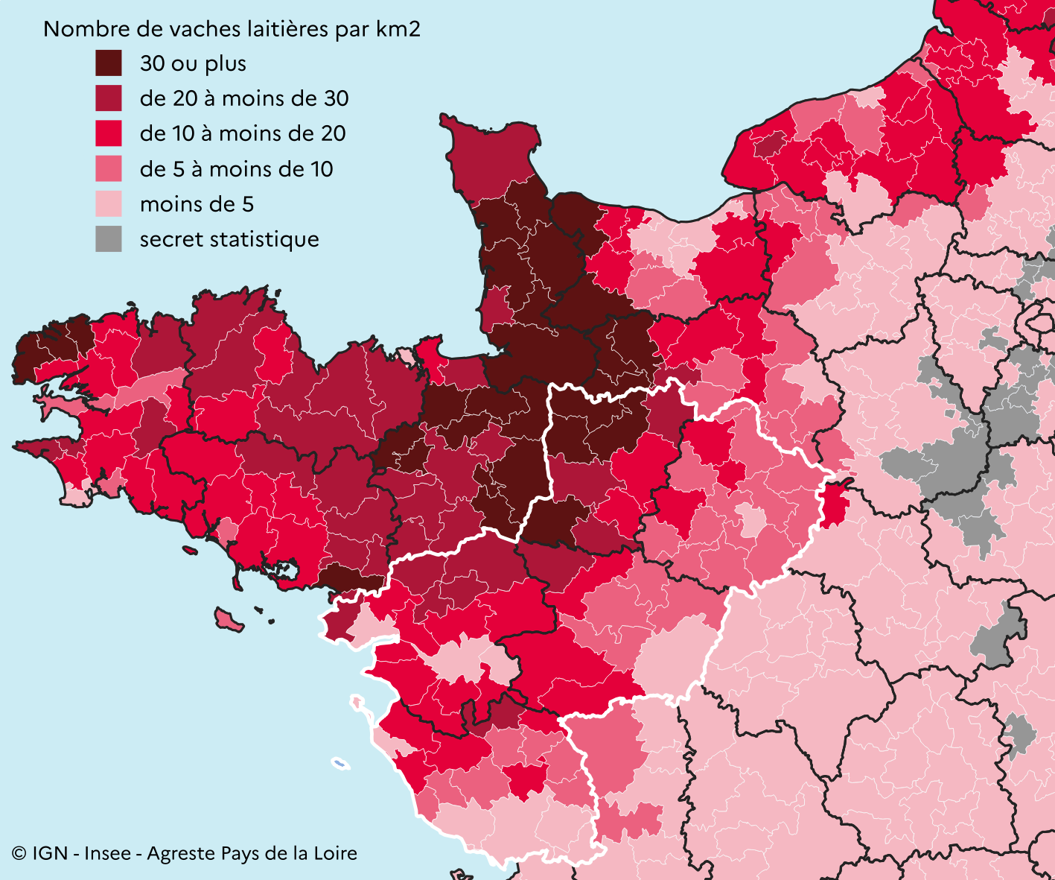

Source : Agreste, Base de données nationale d'identification animale (BDNI) 2024

Données de la carte

code EPCI | établissement public de coopération intercommunale | nombre d'exploitations avec des vaches laitières | nombre de vaches laitières | superficie (en km2) | densité de vaches laitières | département(s)
200060010 | Communauté d'agglomération Mauges Communauté | 419 | 25,937 | 1,315 | 20 | 49
245300389 | Communauté de communes du Bocage Mayennais | 391 | 25,796 | 527 | 49 | 53
200048551 | Communauté de communes du Pays de Craon | 379 | 24,633 | 643 | 38 | 53
243500741 | Communauté d'agglomération Redon Agglomération | 337 | 22,898 | 991 | 23 | 35 - 44 - 56
200072726 | Communauté de communes Châteaubriant-Derval | 292 | 21,530 | 879 | 25 | 44
200055887 | Communauté de communes Mayenne Communauté | 312 | 20,834 | 622 | 34 | 53
245300355 | Communauté de communes de l'Ernée | 304 | 20,750 | 479 | 43 | 53
200033298 | Communauté de communes des Coëvrons | 263 | 14,658 | 786 | 19 | 53
200083392 | Communauté d'agglomération Laval Agglomération | 226 | 14,302 | 686 | 21 | 53
244900809 | Communauté de communes Anjou Bleu Communauté | 193 | 13,812 | 648 | 21 | 49
200042182 | Communauté de communes du Mont des Avaloirs | 174 | 12,365 | 548 | 23 | 53
200071678 | Communauté d'agglomération Cholet Agglomération | 179 | 11,023 | 788 | 14 | 49
244400552 | Communauté de communes du Pays d'Ancenis | 162 | 10,892 | 876 | 12 | 44 - 49
245300447 | Communauté de communes du Pays de Château-Gontier | 182 | 10,885 | 453 | 24 | 53
200071868 | Communauté de communes des Vallées du Haut-Anjou | 153 | 9,865 | 635 | 16 | 49
244400503 | Communauté de communes d'Erdre et Gesvres | 133 | 9,461 | 509 | 19 | 44
200070233 | Communauté d'agglomération Terres de Montaigu | 99 | 9,199 | 379 | 24 | 85
200067346 | Communauté d'agglomération Pornic Agglo Pays de Retz | 108 | 8,895 | 522 | 17 | 44
244400537 | Communauté de communes de Nozay | 109 | 7,887 | 273 | 29 | 44
244400610 | Communauté d'agglomération de la Presqu'île de Guérande Atlantique (Cap Atlantique) | 98 | 7,818 | 386 | 20 | 44 - 56
200072700 | Communauté de communes Haute Sarthe Alpes Mancelles | 106 | 7,187 | 489 | 15 | 72
200072882 | Communauté de communes de Vie et Boulogne | 94 | 6,850 | 490 | 14 | 85
245300223 | Communauté de communes du Pays de Meslay-Grez | 116 | 6,816 | 422 | 16 | 53
200071546 | Communauté de communes Sud Retz Atlantique | 72 | 5,773 | 354 | 16 | 44
200040475 | LBN Communauté | 89 | 5,512 | 464 | 12 | 72
200071629 | Communauté de communes Challans-Gois Communauté | 80 | 5,425 | 440 | 12 | 85
244900882 | Communauté de communes Baugeois Vallée | 88 | 5,237 | 734 | 7 | 49
200067635 | Communauté d'agglomération Clisson Sèvre et Maine Agglo | 64 | 4,785 | 310 | 16 | 44
200000438 | Communauté de communes du Pays de Pontchâteau Saint-Gildas-des-Bois | 81 | 4,764 | 327 | 15 | 44
248500589 | Communauté d'agglomération La Roche-sur-Yon Agglomération | 83 | 4,541 | 499 | 9 | 85
200071553 | Communauté de communes Loire Layon Aubance | 67 | 4,460 | 607 | 7 | 49
244400453 | Communauté de communes Pays de Blain Communauté | 73 | 4,429 | 213 | 21 | 44
247200686 | Communauté de communes du Pays de l'Huisne Sarthoise | 76 | 4,370 | 468 | 9 | 72
200023778 | Communauté d'agglomération du Pays de Saint-Gilles-Croix-de-Vie | 45 | 4,241 | 292 | 15 | 85
200073112 | Communauté de communes Sud Sarthe | 66 | 4,080 | 543 | 8 | 72
244900015 | Communauté urbaine Angers Loire Métropole | 72 | 3,937 | 667 | 6 | 49
200072676 | Communauté de communes Maine Saosnois | 73 | 3,913 | 610 | 6 | 61 - 72
200072692 | Communauté de communes des Vallées de la Braye et de l'Anille | 52 | 3,880 | 415 | 9 | 72
200072684 | Communauté de communes Le Gesnois Bilurien | 54 | 3,873 | 397 | 10 | 72
248500340 | Communauté de communes Pays de Chantonnay | 50 | 3,746 | 318 | 12 | 85
200072734 | Communauté de communes Estuaire et Sillon | 78 | 3,693 | 306 | 12 | 44
244400438 | Communauté de communes Grand Lieu Communauté | 50 | 3,616 | 260 | 14 | 44
248500662 | Communauté de communes du Pays de Mortagne | 59 | 3,606 | 229 | 16 | 85
200068955 | Communauté de communes Anjou Loir et Sarthe | 61 | 3,562 | 454 | 8 | 49
247200090 | Communauté de communes du Pays Sabolien | 54 | 3,209 | 366 | 9 | 53 - 72
200072718 | Communauté de communes de la Champagne Conlinoise et du Pays de Sillé | 82 | 3,195 | 429 | 7 | 72
244400586 | Communauté de communes du Sud Estuaire | 50 | 3,012 | 197 | 15 | 44
200071918 | Communauté de communes du Pays de Saint-Fulgent - Les Essarts | 51 | 2,997 | 325 | 9 | 85
246100663 | Communauté urbaine d'Alençon | 67 | 2,989 | 462 | 7 | 61 - 72
248500464 | Communauté de communes du Pays de Pouzauges | 82 | 2,985 | 319 | 9 | 85
200070373 | Communauté de communes Loir-Lucé-Bercé | 59 | 2,810 | 537 | 5 | 72
200071876 | Communauté d'agglomération Saumur Val de Loire | 56 | 2,768 | 1,234 | 2 | 49
200073260 | Communauté de communes Sud Vendée Littoral | 67 | 2,692 | 942 | 3 | 85
248500415 | Communauté de communes du Pays de la Châtaigneraie | 63 | 2,209 | 317 | 7 | 85
244400404 | Nantes Métropole | 40 | 2,172 | 523 | 4 | 44
248500621 | Communauté de communes du Pays des Herbiers | 37 | 2,148 | 250 | 9 | 85
247200348 | Communauté de communes du Pays Fléchois | 38 | 2,102 | 336 | 6 | 72
200068963 | Communauté de communes Maine Cœur de Sarthe | 35 | 2,017 | 188 | 11 | 72
248500530 | Communauté de communes du Pays des Achards | 35 | 1,833 | 224 | 8 | 85
200071934 | Communauté de communes Pays de Fontenay-Vendée | 38 | 1,716 | 463 | 4 | 85
247200629 | Communauté de communes du Val de Sarthe | 33 | 1,715 | 285 | 6 | 72
247200132 | Communauté urbaine Le Mans Métropole | 34 | 1,682 | 272 | 6 | 72
200071900 | Communauté de communes Vendée Grand Littoral | 42 | 1,550 | 505 | 3 | 85
244400644 | Communauté d'agglomération de la Région Nazairienne et de l'Estuaire (CARENE) | 31 | 1,545 | 320 | 5 | 44
247200447 | Communauté de communes Orée de Bercé - Belinois | 21 | 1,379 | 148 | 9 | 72
248500563 | Communauté de communes Vendée, Sèvre, Autise | 29 | 1,356 | 299 | 5 | 85
...

graphique 1
Graphique 1 : les Pays de la Loire, troisième région de production laitière
Volume et valeur de la production laitière par région en 2024

 | Valeur de la production de lait et produits laitiers de vache (en millions d'euros) | Production finale de lait de vache (en millions de litres)
Centre-Val de Loire | 1.7 | 1.7
Occitanie | 2.5 | 2.5
Nouvelle-Aquitaine | 3.9 | 3.8
Bourgogne-Franche-Comté | 8.3 | 6.8
Hauts-de-France | 9.2 | 9.5
Grand Est | 9.3 | 9.8
Auvergne-Rhône-Alpes | 11.9 | 10.7
Pays de la Loire | 15.5 | 15.9
Normandie | 16.4 | 16.7
Bretagne | 21.1 | 22.3

Source : Agreste, SAA, Comptes régionaux de l'agriculture 2024

Données du graphique

Code région | Région | Production finale de lait de vache (en millions de litres) | Part de la production en volume dans le total France métro (en %) | Valeur de la production de lait et produits laitiers de vache (en millions d'euros) | Part de la production en valeur dans le total France métro (en %)
...

graphique 2
Graphique 2 : la production de lait progresse légèrement malgré une érosion des effectifs de vaches
Effectif de vaches laitières, production de lait et prix moyen du lait dans les Pays de la Loire par année

Base 100 en 2010
 | effectif de vaches laitières | production de lait | prix moyen du lait
2010 | 100 | 100 | 100
2011 | 99 | 106 | 105
2012 | 100 | 106 | 101
2013 | 104 | 106 | 112
2014 | 105 | 113 | 115
2015 | 104 | 114 | 99
2016 | 104 | 112 | 92
2017 | 104 | 111 | 105
2018 | 103 | 110 | 107
2019 | 102 | 111 | 112
2020 | 99 | 112 | 112
2021 | 97 | 111 | 116
2022 | 94 | 111 | 138
2023 | 92 | 107 | 145
2024 | 89 | 109 | 145

Source : Agreste, SAA, Enquêtes mensuelles laitières (EML)

Données du graphique
...

graphique 3
Les plus de 400 000 litres : 36 % des exploitations, 56 % des quotas Répartition des exploitation par classe de référence laitière
 | 'EAL collecte'!#REF! | 'EAL collecte'!#REF! | 'EAL collecte'!#REF! | 'EAL collecte'!#REF! | 'EAL collecte'!#REF!
 | 251 | 305 | 605 | 136 | 85
 | 505 | 449 | 1061 | 208 | 152
 | 514 | 390 | 1005 | 359 | 191
 | 573 | 467 | 650 | 366 | 364
 | 288 | 213 | 179 | 87 | 368
Graphique 3 : la livraison moyenne de lait par producteur a triplé depuis 2001
Livraison moyenne de lait de vache par producteur et par département en Pays de la Loire

Source : Agreste, Enquêtes annuelles laitières (EAL)

Données du graphique

 | 2001 | 2010 | 2015 | 2020 | 2024
Loire-Atlantique | 228 | 361 | 481 | 586 | 666
Maine-et-Loire | 213 | 340 | 454 | 531 | 635
Mayenne | 198 | 297 | 403 | 484 | 608
Sarthe | 226 | 341 | 441 | 532 | 617
Vendée | 261 | 428 | 654 | 707 | 600
Pays de la Loire | 219 | 340 | 463 | 546 | 626

Les plus de 400 000 litres : 45 % des exploitations, 65 % des quotas Répartition des exploitations par classe de référence laitière
 | 'EAL collecte'!#REF! | 'EAL collecte'!#REF! | 'EAL collecte'!#REF! | 'EAL collecte'!#REF! | 'EAL collecte'!#REF!
 | 219 | 225 | 443 | 121 | 69
 | 851 | 697 | 1740 | 443 | 253
 | 590 | 485 | 766 | 400 | 294
 | 226 | 183 | 247 | 97 | 229
 | 133 | 88 | 63 | 32 | 225

graphique 4
Graphique 4 : après une croissance marquée, les livraisons de lait bio stagnent depuis 2022
Livraisons de lait bio (en milliers de litres)

En milliers de litres
 | Loire-Atlantique | Maine-et-Loire | Mayenne | Sarthe | Vendée
2010 | 31,654 | 11,328 | 11,686 | 5,022 | 6,867
2011 | 38,698 | 14,083 | 13,507 | 5,873 | 8,474
2012 | 52,746 | 18,483 | 16,588 | 6,243 | 10,846
2013 | 55,130 | 19,878 | 18,113 | 7,411 | 11,503
2014 | 58,299 | 22,074 | 20,677 | 8,182 | 12,722
2015 | 62,590 | 23,912 | 21,971 | 8,359 | 12,295
2016 | 62,042 | 22,916 | 22,077 | 7,857 | 13,103
2017 | 65,058 | 25,161 | 23,812 | 8,628 | 13,525
2018 | 74,670 | 36,238 | 30,536 | 11,902 | 18,981
2019 | 90,041 | 41,427 | 36,952 | 12,839 | 21,453
2020 | 104,688 | 42,635 | 43,422 | 16,117 | 25,896
2021 | 121,540 | 50,187 | 51,711 | 17,654 | 31,419
2022 | 126,464 | 53,873 | 54,911 | 18,827 | 33,773
2023 | 116,787 | 58,213 | 60,057 | 19,117 | 33,579
2024 | 112,313 | 56,246 | 57,593 | 16,853 | 32,539

Source : Agreste, EAL

Données du graphique

 | Livraisons de lait bio (en milliers de litres)
 | 2010 | 2011 | 2012 | 2013 | 2014 | 2015 | 2016 | 2017 | 2018 | 2019
Loire-Atlantique | 31,654 | 38,698 | 52,746 | 55,130 | 58,299 | 62,590 | 62,042 | 65058 | 74670 | 90041
Maine-et-Loire | 11,328 | 14,083 | 18,483 | 19,878 | 22,074 | 23,912 | 22,916 | 25161 | 36238 | 41427
...

graphique 5
Graphique 5 : le prix des aliments pour les vaches laitières diminue, alors que le prix du lait de vache augmente depuis 2024
Prix d’achat des moyens de production agricole et prix agricoles à la production

 | IPPAP Lait de vache | IPAMPA Aliments pour vaches laitières
2020 | 101.1 | 98.3
2020 | 100.8 | 98.7
2020 | 99.9 | 99.0
2020 | 99.2 | 99.8
2020 | 98.9 | 99.8
2020 | 98.8 | 99.7
2020 | 98.9 | 99.6
2020 | 99.9 | 99.5
2020 | 100.3 | 99.4
2020 | 100.7 | 100.3
2020 | 100.5 | 102.4
2020 | 101.1 | 103.5
2021 | 99.4 | 104.9
2021 | 99.5 | 108.0
2021 | 99.5 | 109.4
2021 | 101.8 | 110.7
2021 | 102.6 | 111.7
2021 | 104.6 | 112.1
2021 | 105.9 | 112.9
2021 | 106.6 | 113.1
2021 | 107.1 | 113.6
2021 | 107.3 | 114.0
2021 | 108.0 | 115.8
2021 | 109.6 | 116.8
2022 | 112.2 | 118.8
2022 | 113.9 | 121.3
2022 | 117.9 | 127.8
2022 | 121.3 | 136.1
2022 | 124.6 | 141.4
2022 | 126.3 | 143.1
2022 | 127.4 | 144.1
2022 | 126.7 | 143.3
2022 | 128.5 | 144.0
2022 | 133.1 | 145.3
2022 | 135.9 | 147.9
2022 | 136.6 | 147.9
2023 | 137.8 | 148.1
2023 | 137.1 | 147.9
2023 | 135.7 | 148.1
2023 | 133.0 | 146.5
2023 | 131.7 | 144.2
2023 | 130.5 | 141.7
2023 | 130.8 | 139.0
2023 | 131.0 | 137.5
2023 | 131.1 | 135.9
2023 | 130.2 | 134.9
2023 | 129.7 | 133.8
2023 | 129.3 | 133.7
2024 | 128.5 | 132.9
2024 | 129.3 | 131.6
...

IPAMPA : Indices des prix d’achat des moyens de production agricole
IPPAP : Indice des prix agricoles à la production - Données corrigées des variations saisonnières
Base 100 : moyenne annuelle de 2020

Champ : France entière (y compris DOM)

Source : Agreste - Insee
...

graphique 6
Graphique 6 : indicateurs économiques des exploitations spécialisées en bovins lait

en milliers d'euros par ETP non salarié
 | Production brute | Production de l'exercice | Charges totales | Excédent brut d'exploitation | Valeur ajoutée | Résultat courant avant impôt
2010 | 143 | 116 | 115 | 57 | 44 | 35
2011 | 163 | 134 | 128 | 65 | 51 | 42
2012 | 172 | 144 | 147 | 62 | 49 | 35
2013 | 174 | 146 | 152 | 61 | 49 | 32
2014 | 183 | 156 | 158 | 63 | 54 | 34
2015 | 172 | 146 | 154 | 54 | 44 | 25
2016 | 154 | 128 | 143 | 45 | 36 | 18
2017 | 167 | 140 | 143 | 57 | 48 | 31
2018 | 173 | 147 | 155 | 52 | 44 | 25
2019 | 188 | 161 | 163 | 62 | 54 | 33
2020 | 192 | 166 | 171 | 62 | 55 | 32
2021 | 212 | 185 | 176 | 75 | 69 | 45
2022 | 258 | 226 | 197 | 102 | 94 | 69
2023 | 264 | 231 | 230 | 86 | 76 | 48

ETP : équivalent temps plein
OTEX : Orientation technico-économique des exploitations agricoles
Champ : exploitations de l'OTEX bovins lait, dont la production brute standard (PBS) est supérieure à 25 000 €

Source : Agreste, Réseau d'information comptable agricole (RICA) Pays de la Loire

Données du graphique
...

graphique 7
Graphique 7 : les aliments achetés pour le bétail représentent 20 % des charges en 2023
Répartition des charges dans les exploitations agricoles spécialisées en bovins lait en 2023 (en %)

Aliments achetés | 20
Engrais et amendements, semences et plants, produits phytosanitaires | 10
Autres charges d'approvisionnement (carburants, fournitures, produits vétérinaires…) | 9
Travaux par tiers, entretien et réparationdu matériel | 16
Loyers, fermages, assurances, impôts, charges de personnel | 11
Dotations aux amortissements | 15
Autres charges d'exploitation | 12
Charges financières | 2
Charges sociales de l'exploitant | 6

OTEX : Orientation technico-économique des exploitations agricoles
Champ : exploitations de l'OTEX bovins lait, dont la production brute standard (PBS) est supérieure à 25 000 €

Source : Agreste, RICA Pays de la Loire
...

carte 3
Carte 3 : l'industrie laitière dans les Pays de la Loire en 2023*
Effectifs de salariés par établissement en 2023
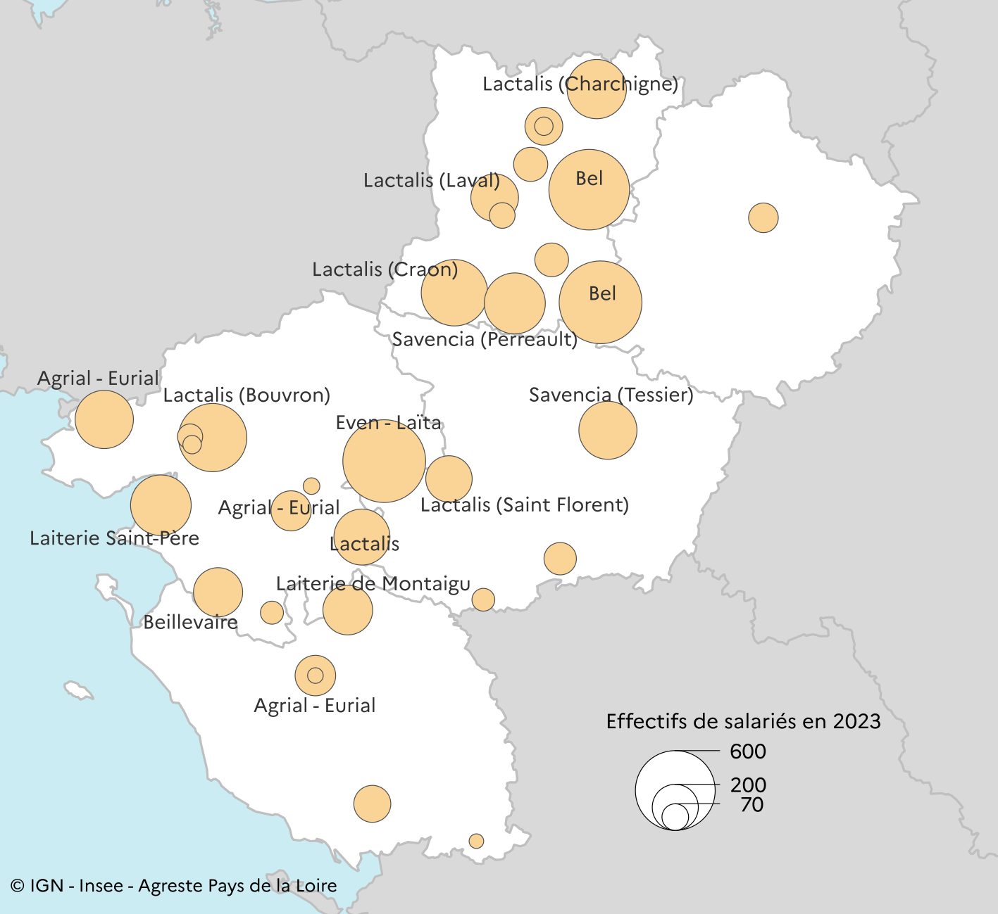

* Au 31 décembre 2023. Certains établissements peuvent donc être apparus ou avoir disparu depuis.

Champ : sont représentés les établissements dont l’effectif est supérieur ou égal à 20.

Les noms des entreprises sont identifiés à partir de 150 salariés.

Source : Insee, Fichier localisé des rémunérations et de l'emploi salarié (Flores) 2023
...

